Urban_Supply_Hyc
Receita | 74,905,466.84
Vday | 1607040
m³/s | 18.6
US$/R$ | 5.395

Ratio | R$ | US$ (2021) | Hyc-curve | Pywr_curve | Vday
0.001 | 74,905 | 13,884 | 13,884,239 | -13,884 | 1607.04 | 18921.6
0.05 | 3,745,273 | 694,212 | 13,203,911 | -694,212 | 80352 | 946080
0.1 | 7,490,547 | 1,388,424 | 12,509,699 | -1,388,424 | 160704 | 1892160
0.2 | 14,981,093 | 2,776,848 | 11,121,275 | -2,776,848 | 321408 | 3784320
0.3 | 22,471,640 | 4,165,272 | 9,732,851 | -4,165,272 | 482112 | 5676480
0.4 | 29,962,187 | 5,553,695 | 8,344,427 | -5,553,695 | 642816 | 7568640
0.5 | 37,452,733 | 6,942,119 | 6,956,004 | -6,942,119 | 803520 | 9460800
0.6 | 44,943,280 | 8,330,543 | 5,567,580 | -8,330,543 | 964224 | 11352960
0.7 | 52,433,827 | 9,718,967 | 4,179,156 | -9,718,967 | 1124928 | 13245120
0.8 | 59,924,373 | 11,107,391 | 2,790,732 | -11,107,391 | 1285632 | 15137280
0.9 | 67,414,920 | 12,495,815 | 1,402,308 | -12,495,815 | 1446336 | 17029440
0.95 | 71,160,193 | 13,190,027 | 708,096 | -13,190,027 | 1526688 | 17975520
0.98 | 73,407,358 | 13,606,554 | 291,569 | -13,606,554 | 1574899.2 | 18543168
1 | 74,905,467 | 13,884,239 | 13,884 | -13,884,239 | 1607040 | 18921600
1.001 | 74,980,372 | 13,898,123 | 0 | -13,898,123 | 1608647.04 | 18940521.6

Yc-Ky
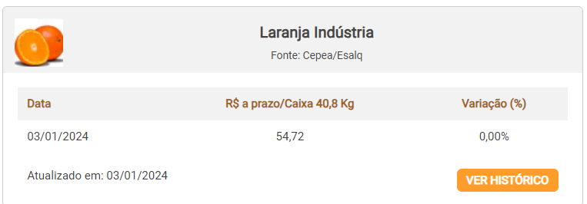
Yc | Sugar cane (t/ha) | Citrus (t/ha) | Sugar Cane
2010 | 79.04 |  | Eta/Etx | 1-Eta/Etp | Ky * | Cond | Área | Valor US$ | Ya/Yx |  | Etx | Eta | Eta/Etx | 1-Ya/Yx
2011 | 76.45 |  | 0.01 | 0.99 | 0.012 | 0.01 | 3 | 1 | -0.188 |  | 7 | 1 | 0.14
2012 | 74.3 |  | 0.05 | 0.95 | 0.06 | 0.01 | 3 | 1 | -0.14 |  | 7 | 2 | 0.29
2013 | 75.34 |  | 0.1 | 0.9 | 0.12 | 0.01 | 3 | 1 | -0.08 |  | 7 | 3 | 0.43
2014 | 70.65 |  | 0.2 | 0.8 | 0.24 | 3 | 3 | 217 | 0.04 | 0.96 | 7 | 4 | 0.57
2015 | 74.2 |  | 0.3 | 0.7 | 0.36 | 12 | 3 | 867 | 0.16 | 0.84 | 7 | 5 | 0.71
2016 | 75.18 |  | 0.4 | 0.6 | 0.48 | 21 | 3 | 1,518 | 0.28 | 0.72 | 7 | 6 | 0.86
2017 | 74.46 |  | 0.5 | 0.5 | 0.6 | 30 | 3 | 2,169 | 0.4 | 0.6 | 7 | 7 | 1.00
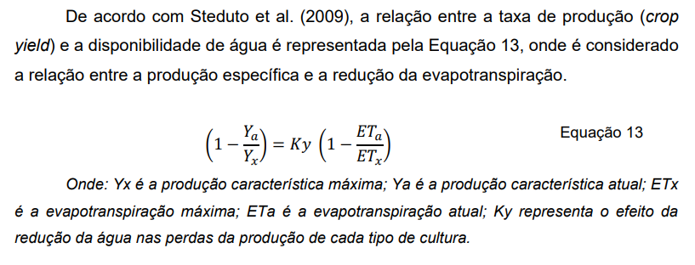
2018 | 74.58 |  | 0.6 | 0.4 | 0.72 | 39 | 3 | 2,819 | 0.52 | 0.48
2019 | 74.66 |  | 0.7 | 0.3 | 0.84 | 48 | 3 | 3,470 | 0.64 | 0.36
2020 | 75.6 |  | 0.8 | 0.2 | 0.96 | 57 | 3 | 4,120 | 0.76 | 0.24
2021 | 71.77 |  | 0.9 | 0.1 | 1.08 | 66 | 3 | 4,771 | 0.88 | 0.12
 |  |  | 0.95 | 0.05 | 1.14 | 70.5 | 3 | 5,096 | 0.94 | 0.06
Mín | 70.65 | 25 | 1 | 0 | 1.2 | 75 | 3 | 5,422 | 1 | 0
Máx | 79.04 | 40
Méd | 74.69 | 32.50
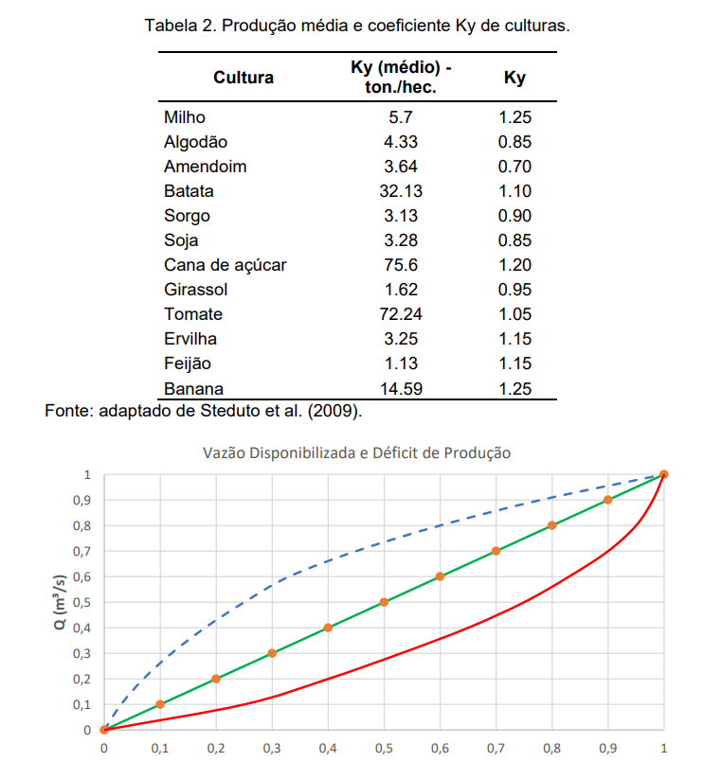
Yx | 75.00 | 32.50 | Citrus
 |  |  | Eta/Etx | 1-Eta/Etp | Ky * | Cond | Área | Valor US$ | Ya/Yx
Ky | 1.2 | 0.65 | 0.01 | 0.99 | 0.0065 | 11.58625 | 3 | 8,646 | 0.3565 | 0.6435
 |  |  | 0.05 | 0.95 | 0.0325 | 12.43125 | 3 | 9,277 | 0.3825 | 0.6175
R$/ton | 130 | 1342 | 0.1 | 0.9 | 0.065 | 13.4875 | 3 | 10,065 | 0.415 | 0.585
 |  |  | 0.2 | 0.8 | 0.13 | 15.6 | 3 | 11,641 | 0.48 | 0.52
US/ton | 24.10 | 248.75 | 0.3 | 0.7 | 0.195 | 17.7125 | 3 | 13,218 | 0.545 | 0.455
 |  |  | 0.4 | 0.6 | 0.26 | 19.825 | 3 | 14,794 | 0.61 | 0.39
Vmonth |  |  | 0.5 | 0.5 | 0.325 | 21.9375 | 3 | 16,371 | 0.675 | 0.325
 |  |  | 0.6 | 0.4 | 0.39 | 24.05 | 3 | 17,947 | 0.74 | 0.26
https://ourworldindata.org/grapher/sugar-cane-yields?time=latest |  |  | 0.7 | 0.3 | 0.455 | 26.1625 | 3 | 19,524 | 0.805 | 0.195
 |  |  | 0.8 | 0.2 | 0.52 | 28.275 | 3 | 21,100 | 0.87 | 0.13
 |  |  | 0.9 | 0.1 | 0.585 | 30.3875 | 3 | 22,677 | 0.935 | 0.065
 |  |  | 0.95 | 0.05 | 0.6175 | 31.44375 | 3 | 23,465 | 0.9675 | 0.0325
 |  |  | 1 | 0 | 0.65 | 32.5 | 3 | 24,253 | 1 | 0

